ปตร.น้ำสายซอย23Lกม.0+0.75
 | โครงการสอบเทียบอาคารชลประทาน
 | สำนักบริหารจัดการน้ำและอุทกวิทยา กรมชลประทาน
 | (งบประมาณเงินทุนหมุนเวียนเพื่อการชลประทาน ปี 2555)

1 | ข้อมูลทางกายภาพ
 | 1.1 ข้อมูลระบบส่งน้ำที่ตั้งของอาคาร
 | - ข้อมูลทั่วไปของอาคาร |  | ปตร.ปากคลองส่งน้ำสายซอย 23L |  |  | อาคาร
 | - โครงการ |  | โครงการส่งน้ำและบำรุงรักษา แม่แตง
 | - ตำแหน่งที่ตั้ง กม. |  | 0 + 0.75 |  |  | คลองสายใหญ่
 | อำเภอ |  | สันป่าตอง |  |  | จังหวัด | เชียงใหม่
 | - พิกัด |  | N 2061300 |  | E 0483700
 | - ลักษณะคลอง |  | ÿ คลองดิน |  | ÿ คลองดาดคอนกรีต

 | 1.2 ข้อมูลอาคาร
 | - ชื่ออาคาร
 | - ประเภทบาน ÿ ประตูระบายน้ำบานตรง (Sluice gate) |  |  |  |  | 3 | บาน
 |  |  | ขนาดบาน | กว้าง |  | 2.00 | เมตร
 |  |  |  | สูง |  | 2.25 | เมตร
 | - ระดับพื้น Inlet |  |  |  |  | - | เมตร (รทก.)
 | - ระดับพื้น Outlet |  |  |  |  | - | เมตร (รทก.)
 | - ระดับพื้นธรณีอาคาร |  |  |  |  | 315.00 | เมตร (รทก.)
 | - ปริมาณน้ำไหลผ่านสูงสุด |  |  |  |  | 20.00 | ลูกบาศก์เมตร/วินาที
 | - รัศมีความโค้งของบาน (สำหรับบานโค้ง) |  |  |  |  | - | เมตร

 | 1.3 รูปภาพอาคารชลประทาน
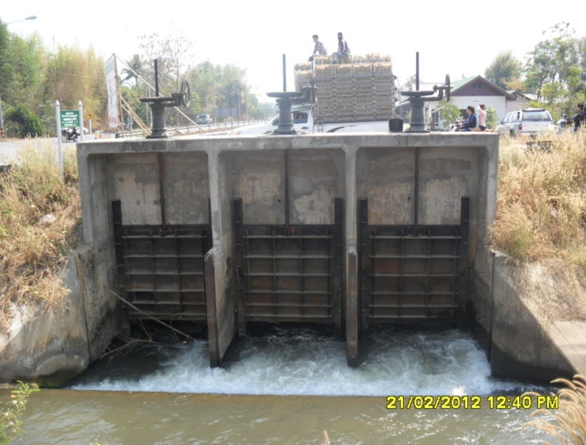

2 | ข้อมูลการสอบเทียบอาคารชลประทาน
 | ÿ ประตูระบายน้ำบานตรง (Sluice gate)
 | ÿ การไหลแบบอิสระ (Free flow)
 | สูตรการคำนวนสอบเทียบอาคาร

 | เมื่อ | Q = ปริมาณน้ำผ่านอาคาร (ลบ.ม./วินาที)
 |  | C = สัมประสิทธิ์ปริมาณน้ำเมื่อการไหลเป็นแบบอิสระ
 |  | L = ความกว้างของช่องประตูระบาย (เมตร)
 |  | Go = การเปิดบาน (เมตร)
 |  | H = ระดับน้ำด้านหน้าประตู - ระดับน้ำด้านท้ายประตู (เมตร)
 |  | g = ความเร่งเนื่องจากแรงโน้มถ่วง (เมตร/วินาที)

ที่ | ระดับน้ำ | ระดับ | H |  | ระยะเปิดบาน | Q | H/Go | Cd
 | ด้านเหนือน้ำ | ธรณี |  |  | (Go)
 | ม.(รทก./รสม.) | ม.(รทก./รสม.) |  |  | ม. | ลบ.ม./วินาที
1 | 316.51 | 312.63 | 3.88 | 8.7194 | 0.15 | 1.696 | 25.833 | 0.216
2 | 316.38 | 315.00 | 1.38 | 5.2034 | 0.20 | 2.774 | 6.900 | 0.444
3 | 316.18 | 315.00 | 1.18 | 4.8014 | 0.25 | 4.106 | 4.700 | 0.570
4 | 315.39 | 315.00 | 0.39 | 2.7626 | 0.30 | 4.300 | 1.297 | 0.865

สอบเทียบอาคาร ปตร.ปากคลองส่งน้ำสายซอย 23L โครงการส่งน้ำและบำรุงรักษา แม่แตง

3 | ข้อมูลการเปิดบานในระดับต่างๆ

ที่ | ระดับน้ำ | ระดับธรณี | H | ระยะเปิดบาน | H/Go | Cd | ปริมาณน้ำไหลผ่าน
 | ด้านเหนือน้ำ |  |  | (Go)
 | ม.(รทก./รสม.) | ม.(รทก./รสม.) |  | ม. |  |  | ลบ.ม./วินาที
1 | 316.51 | 315.00 | 1.50 | 0.15 | 10.033 | 0.332 | 1.6250
2 | 316.38 | 315.00 | 1.38 | 0.20 | 6.900 | 0.396 | 2.4711
3 | 316.18 | 315.00 | 1.18 | 0.25 | 4.700 | 0.473 | 3.4100
4 | 315.39 | 315.00 | 0.39 | 0.30 | 1.297 | 0.864 | 4.2960

หมายเหตุ สามารถนำไปใช้คำนวณในการยกบานระบายที่ระดับต่างๆ โดยป้อนข้อมูลระดับด้านเหนือน้ำและระดับที่ต้องการยกบาน
 | จะสามารถทราบปริมาณน้ำไหลผ่านอาคารได้ (กรอกข้อมูลในช่องว่างเท่านั้น ยกเว้นช่องสีทึบ)

